Бланк "Хочу у вас работать" кл
Название Тест-кейса: Классы эквивалентности формы для заполнения (Хочу у вас работать) |  |  | Категории результатов:
Исполнитель: Рвачев Владислав |  |  | Тривиальная ошибка
 |  |  | Пройден успешно
Окружение Windows 11 Pro |  |  | Ошибка, завести баг-репорт.
Версия браузера: Microsoft Edge Версия 131.0.2903.112
Номер тест-кейса: | LB-001
Приоритет: | Высокий
Заголовок. | Подать заявку
Предусловие | Открыт сайт https://rubikon-test-quest.tilda.ws/
Шаги | Ожидаемый результат | Фактический результат | Место для фото. | Результат | Комментарий
1. Нажать кнопку "Хочу у вас работать" | Открывается форма для заполнения. | 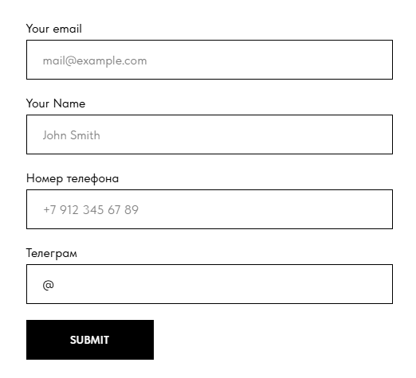 Открывается форма для заполнения. |  | LB-001BG-001 | Два поля на английском, два поля на русском, и кнопка "Sumbit" на английском. Будет удобнее если приобразовать все в один язык, или сделать отдельную кнопку с переключением на разные языки, например РУС/АНГЛ.
2. Ввести валидный майл - qwerty123@mail.ru 3. Ввести валидное имя - Влад 4. Ввести валидный номер телефона - 89817024948 5. Ввести валидный телеграмм - @Mr_Brothers1 | Все данный введены. | 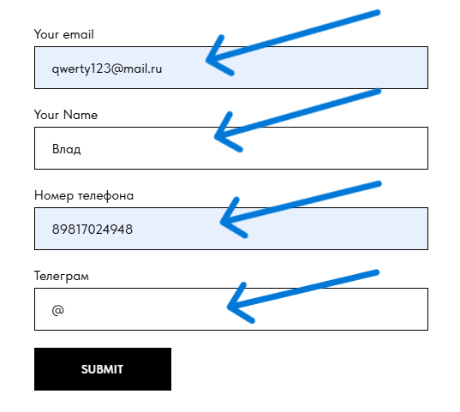 Майл введен. Имя введено. Номер телефона введен. Телеграмм невведен |  | LB-001BG-002; LB-001BG-003 | В строку ввода "Телеграмм" нельзя ввести данные. Не показаны обязательные к заполнению строки, для большей ясности можно поставить звездочку в названии строки котрая обязательная - это уже общепринятое понятие. Без Имени и Телеграмма можно отправить бланк.
6. Нажать кнопку "Sumbit" | Форма успешно отправлена. | Форма успешно отправлена. |  | Ok

7. Ввести невалидный майл - qwerty123mail.ru; qwerty123@mail.ru 8. Ввести имя на кириллице - Vlad 9. Ввести невалидный номер телефона - 88888888888 10. Нажать кнопку "Sumbit" | Появились подсказки: на некорректность майла, на некорректность номера телефона. | 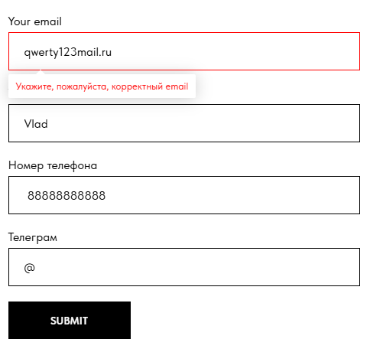 Появилась подсказка о некорректности майла. |  | LB-001BG-004 | Форма пропускает такой номер телефона после исправления майла. Количество цифр номера телефона верное, но такого номера телефона не существует, предположу, что это следствие того, что нет действующей БД.

11. Ввести невалидный майл c пробелом - qwerty @mail.ru 12. Ввести невалидное имя - 12345 13. Ввести невалидный номер телефона - adsasdasd 14. Нажать кнопку "Sumbit" | Появились подсказки: на некорректность майла, на некорректность имени, на некорректность номера телефона. | 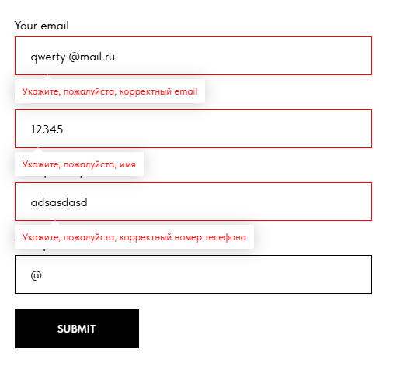 Появились подсказки: на некорректность майла, на некорректность имени, на некорректность номера телефона. |  | Ok

15. Ввести невалидный майл 11111111@11mail.ru 16. Ввести имя !!Влад!! 17. Ввести много цифр в номере телефона, например 14. 18. Нажать кнопку "Sybmit" | Появились подсказки: на некорректность майла, на некорректность имени, на некорректность номера телефона. | 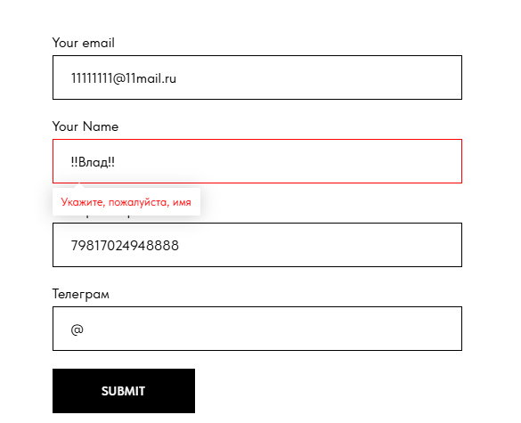 Появилась подсказка на некорректность имени. |  | LB-001BG-005; LB-001BG-006 | В необязательном (потому что можно отправить бланк указав только номер телефона) поле символы, которые в нем запрещены. Появляется не корректная подсказка после нажатия на кнопку "Sumbit". Можно ввсети не существующий майл, можно ввести большой номер телефона.

19. Ввеcти майл более 320 символов - https://docs.google.com/document/d/1-zxkQ3BPdxaDLUFQTlEsAKcaSW3LpoeZpPzx2u3z4Zc/edit?tab=t.0 20. Ввести имя более 1019 символов - https://docs.google.com/document/d/1KGKKcaC-7XQ46wm3w5yUC3gXBcEjNU0xQUqbR6Yt0xg/edit?tab=t.0 21. Ввести номер телефона 15 символов - 888897865465446 22. Нажать кнопку "Sybmit" 23. Уменьшить майл до 70 символов - uryqweqweoyihuqruyioweyriuewyriuweyruiweryiweyriweuyriuweyrwui@mail.ru 24. Нажать кнопку "Sybmit" | Появились подсказки: на некорректность майла, на некорректность имени, на некорректность номера телефона. | Появилась подсказка на некорректность майла. |  | LB-001BG-007 | По стандарту в поле Email можно написать до 320 символов, в поле имя можно написать до 1019 символов, и в поле номер телефона не более 15 символов.
23. Оставить все поля пустыми и нажать "Submit". | Появятся подсказки какие поля надо заполнить для успешной отправки данных. |  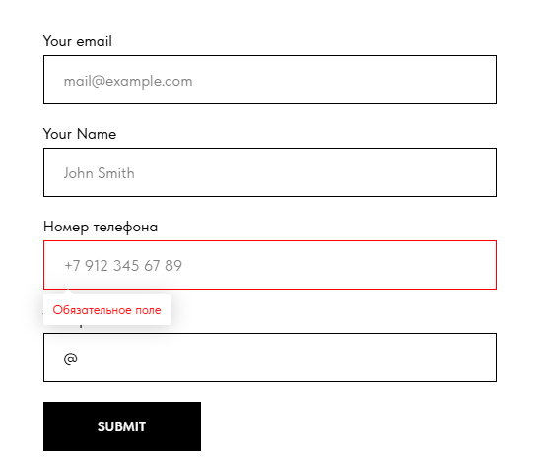 Появятся подсказки какие поля надо заполнить для успешной отправки данных. |  | Ok | Майл необязательный если его нет, но когда он есть, он нужен только корректный.
24. Ввести в поле номер телефона - 00000000000 и нажать "Submit". | Появится подсказка о некорректности номера телефона. | Данные успешно отправлены. |  | LB-001BG-004

Бланк "Свяжитесь с нами"
Название Тест-кейса: Классы эквивалентности формы для заполнения (Свяжитесь с нами) |  |  | Категории результатов:
Исполнитель: Рвачев Владислав |  |  | Тривиальная ошибка
 |  |  | Пройден успешно
Окружение Windows 11 Pro |  |  | Ошибка, завести баг-репорт.
Версия браузера: Microsoft Edge Версия 131.0.2903.112
Номер тест-кейса: | LB-002
Приоритет: | Высокий
Заголовок. | Свяжитесь с нами
Предусловие | Открыт сайт https://rubikon-test-quest.tilda.ws/
Шаги | Ожидаемый результат | Фактический результат | Место для фото. | Результат | Комментарий
1. Проскролить страницу вниз до формы для заполнения. | Форма для заполнения видна. | 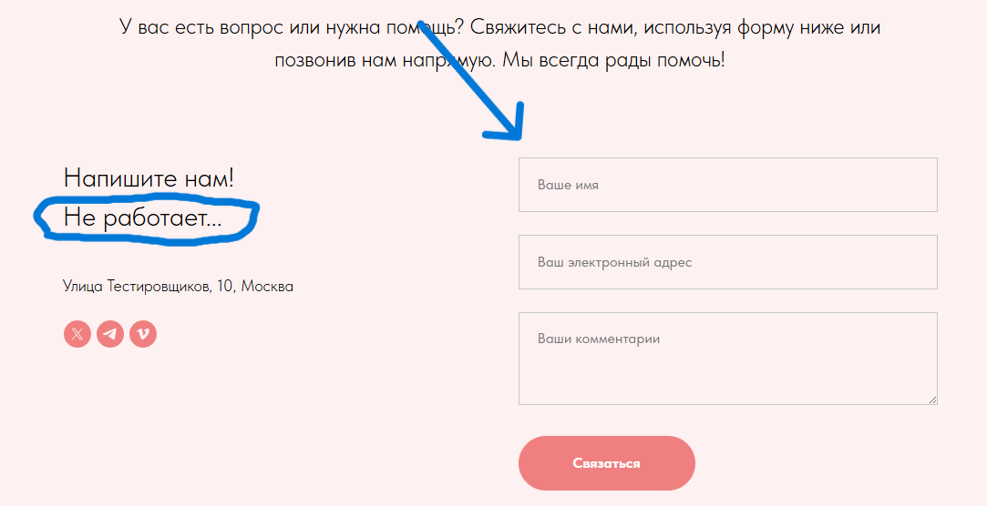 Форма для заполнения видна. |  | Ok | "Не работает..." не очень понятно что этим хотел сказать разработчик. Не думаю что подобная фраза уместна на каком-либо сайте.
2. Ввести валидное имя - Влад 3. Ввсети валидный майл - qwerty123@mail.ru 4. Ввести комментарий - Тема "Требования сайта" 5. Нажать кнопку "Связаться." | Данные отпралены, форма обнулилась. | 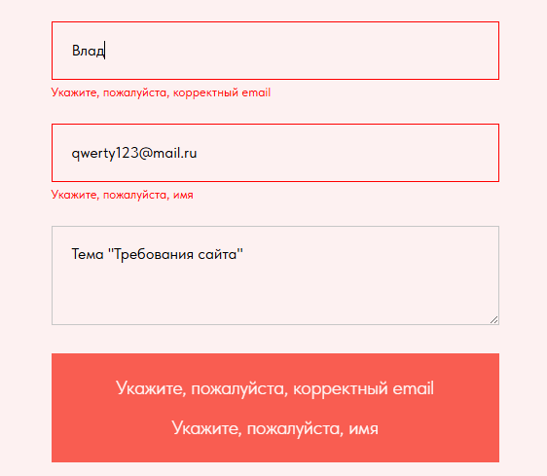 В строке под названием " Имя" - появилась подсказка о некорректности майла В строке под названием "Введите Email" - появилась подсказка о некорректности имени Данные не отправились, форма не обнулилась. |  | LB-002BG-008 | Очевидно, что перепутаны подсказки. Попробую поменять данные местами.
6. В первую строчку ввести валидный майл - qwerty123@mail.ru 7. Во вторую строчку ввести валидное имя - Влад 8. Третью строку не менять. 9. Нажать кнопку "Связаться". |  | Данные успешно отправлены. |  | Ok | В строку Email введно Имя, а в строку Имя введен Email! Так и продолжаю

10. Ввести невалидный майл - qwerty123mail.ru 11. Ввести имя на кириллице - Vlad 12. Ввести комментарий - 123123123123 13. Нажать кнопку "Связаться" | Появляются подсказки на некорректность майла. |  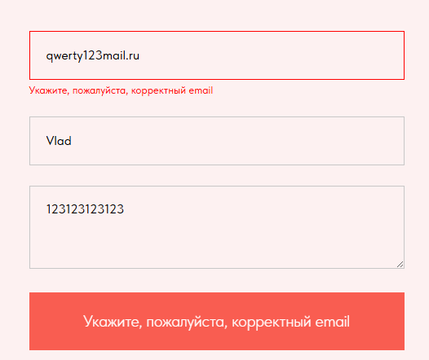 Появляются подсказки на некорректность майла. |  | Ok

14. Ввести невалидный майл - qwerty 123@mail.ru 15. Ввести имя на кириллице - !!Vlad!! 16. Ввести комментарий - !!123123123123!! 17. Нажать кнопку "Связаться" | Появляются подсказки на некорректность майла и неккоретность имени. | 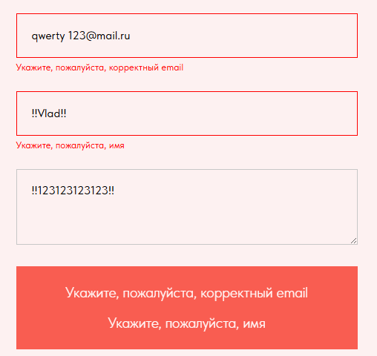 Появляются подсказки на некорректность майла и неккоретность имени. |  | Ok

18. Ввести невалидный майл - 11111111@11mail.ru 19. Ввести имя - Семён 20. Ввести комментарий - /*-+=-! 21. Нажать кнопку "Связаться" | Появляются подсказки на некорректность майла. | Данные успешно отправлены. |  | LB-002BG-009
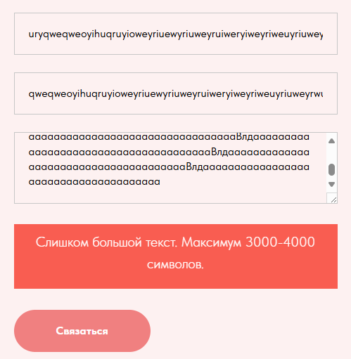


22. Ввести комментарий более 8000 символов - https://docs.google.com/document/d/1DJkjmkvZk_4R7BAFR4IiHHeV0mlrOWUFUVNwaHijmJk/edit?usp=sharing (Открыть ссылку скопировать весь текст и вставить в поле комментарий) 23. Ввести имя в 1020 символов - https://docs.google.com/document/d/1KGKKcaC-7XQ46wm3w5yUC3gXBcEjNU0xQUqbR6Yt0xg/edit?usp=sharing (Открыть ссылку скопировать весь текст и вставить поле имя) 24. Ввести майл более 70 символов - uryqweqweoyihuqruyioweyriuewyriuweyruiweryiweyriweuyriuweyrwui@mail.ru 25. Нажать кнопку "Связаться" | Появились подсказки на некорректность майла, имени и комментария. | Появилась подсказка на некорректность комментария, максимум 3000-4000 символов. |  | LB-002BG-010 | 3000-4000 символов, непонятно если введешь 3001 символ будет ошибка или нет, нужна конкретика.
26. Удалить комментарий полностью. 27. Ввести комментарий ровно 4000 символов https://docs.google.com/document/d/1auGG9HcFZt-WuvHK8rrsOUvinkMDOlhDiUw7J0wS_rA/edit?usp=sharing (Открыть ссылку скопировать весь текст и вставить в комментарий) 28. Нажать кнопку "Связаться". |  | Данные успешно отправлены. |  | Ok | Допустим 4000 символов включительно.
29. Удалить комментарий полностью. 30. Ввести комментарий ровно 4001 символов https://docs.google.com/document/d/1auGG9HcFZt-WuvHK8rrsOUvinkMDOlhDiUw7J0wS_rA/edit?usp=sharing (Открыть ссылку скопировать весь текст и вставить в комментарий и добавить один символ на русской раскладке, например " ф " ). 31. Нажать кнопку "Связаться". |  | Данные успешно отправлены. |  | LB-002BG-011 | Ложная подсказка. В ходе тестов выяснилось что поле вмещает чуть более 5500 символов.

32. Ввести в поле комментарий - Тема: "Требования сайта" И нажать кнопку "Связаться". | Появится подсказка о незаполненных обязательных полях. | Данные успешно отправлены. |  | LB-002BG-012
33.Ввести во второй строке имя - Влад и нажать кнопку "Связаться". | Появится подсказка о незаполненных обязательных полях. | Данные успешно отправлены. |  | LB-002BG-012
34. Ввести в первую строку майл - qwerty123@mail.ru | Данные успешно отправились. | Данные успешно отправлены. |  | Ok

DevTools
Название Тест-кейса: Проверка запросов и наличие явных ошибок в консоли. |  |  | Категории результатов:
Исполнитель: Рвачев Владислав |  |  | Тривиальная ошибка
 |  |  | Пройден успешно
Окружение Windows 11 Pro |  |  | Ошибка, завести баг-репорт.
Версия браузера: Microsoft Edge Версия 131.0.2903.112
Номер тест-кейса: | LB-003
Приоритет: | Средний
Заголовок. | DevTools
Предусловие | Открыт сайт https://rubikon-test-quest.tilda.ws/ Открыт DevTools и обновлена страница после его открытия. DevTools будет называться мной - консоль.
Шаги | Ожидаемый результат | Фактический результат | Место для фото. | Результат | Комментарий
1. В верхней части консоли нажать на вкладку "Сеть". | Откроется вкладка сеть с выполненными запросами. | 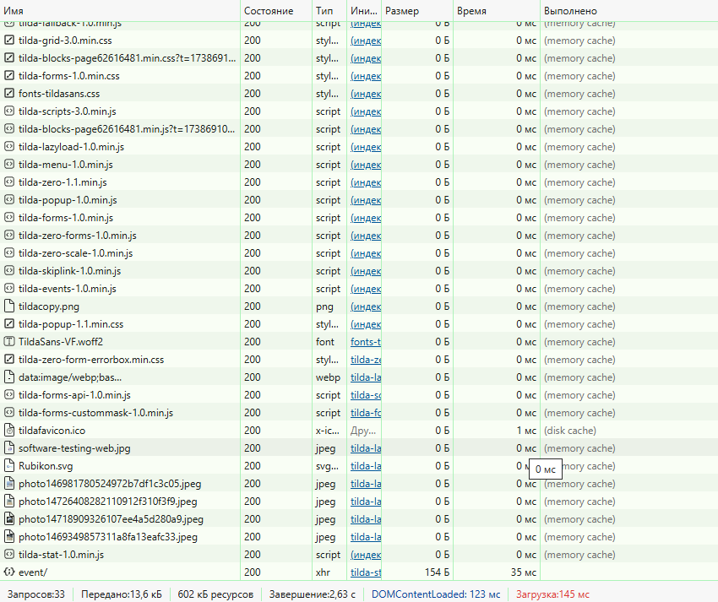 Откроется вкладка сеть с выполненными запросами. |  | Ok | Все запросы выполнены с кодом состояния 200 (Успешно)
2. Пройти чек-лист https://drive.google.com/file/d/1UdKWTDjyJiuaQhcOcjzczCep4_9bkKWY/view?usp=sharing при этом наблюдая за всеми запросами в DevTools. | Все шаги выполнены, все запросы в консоли с состоянием "200". | Все шаги выполнены, все запросы в консоли с состоянием "200". |  | Ok
3. В нижней части DevTools выбрать вкладку "Консоль". | Откроется вкладка консоль. | Откроется вкладка консоль. |  | Ok
4. Нажать стрелку выпадающего списка в основном окне консоли. | Откроется список с однотипной проблемой - Прекращение поддержки -ms-high-contrast и -ms-high-contrast-adjust | 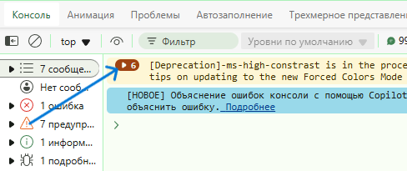 Откроется список с однотипной проблемой - Прекращение поддержки -ms-high-contrast и -ms-high-contrast-adjust |  | 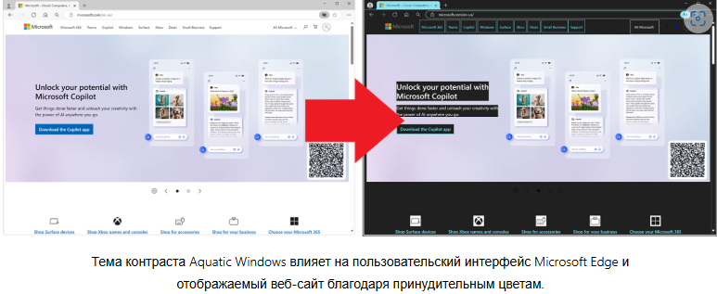 Ok | Это скорее предупреждения, если будете обновлять этот сайт, могут возникнуть проблемы с котрастными темами. Фотография взята на https://blogs.windows.com/msedgedev/2024/04/29/deprecating-ms-high-contrast/
5. В нижней части DevTools нажать вкладку "Проблемы". | Откроется вкладка с проблемами сайта в браузере. | Откроется вкладка с проблемами сайта в браузере. |  | Ok
6. Нажать на "безопастность" | Ошибок не возникло. | Откроются выпадающие строки с ошибками или предупреждениями. |  | LB-003BG-013 | Данная ошибка: x-content-type-options требует, чтобы все ресурсы обслуживались с заголовком ответа HTTP.X-Content-Type-Options: nosniff
7. Нажать на "Производительность" | Ошибок не возникло. | Откроются выпадающие строки с ошибками или предупреждениями. |  | LB-003BG-014 | Данная ошибка: http-cache проверяет, что страница и все ее ресурсы следуют хорошей, устойчивой стратегии кэширования. Правильная стратегия кэширования может помочь повысить производительность сайта за счет: 1.Более короткого времени загрузки 2.Уменьшенной пропускной способностью 3.Снижениях затрат на сервер 4.Предсказуемое поведение в разных браузерах 5.В настоящее время около ~50% ресурсов в Интернете не могут быть кэшированы из-за их конфигураций.
8. Отправить бланк "Хочу у вас работать" с заполненным полем номера телефона - 89817024948 и наблюдать за консолью. | Бланк отправлен, ошибок не возникло. | 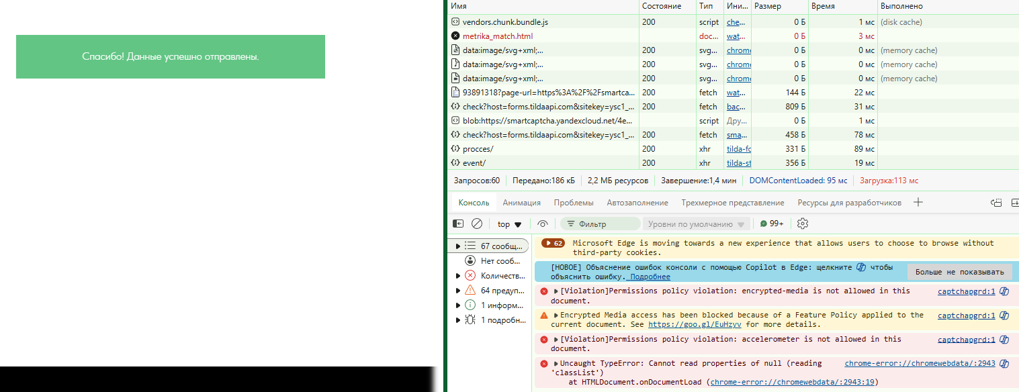 Бланк отправлен, появилось 62 ошибки. "Предупреждения" связаны с Cookies. Есть "Ошибка" связанная с микрофоном, "Предупреждение" о том, что медиа файлы могут быть заблокированны, "Ошибка" «Uncaught TypeError: Cannot read properties of null (reading „classList“)» возникает, когда пытаются получить доступ к свойству classList у нулевого значения (несуществующего элемента DOM) |  | LB-003BG-015 | Прекращение поддержки сторонних файлов cookie в Microsoft Edge? Компания Google Chrome объявила о планах отказаться от сторонних файлов cookie. Поскольку Edge использует Chromium, будут ли сторонние файлы cookie также устаревшими в Edge? Если да, то есть ли временная шкала? Будет ли проводиться пробная версия устаревания, на которую мы сможем зарегистрироваться, чтобы продолжить использование сторонних файлов cookie в течение определенного периода времени? Взято с сайта https://techcommunity.microsoft.com/discussions/edgeinsiderdiscussions/microsoft-edge-third-party-cookie-deprecation/4002535
9. Отправить бланк "Свяжитесь с нами" с заполненным полем майла - qwerty123@mail.ru и наблюдать за консолью. | Бланк отправлен, ошибок не возникло. | 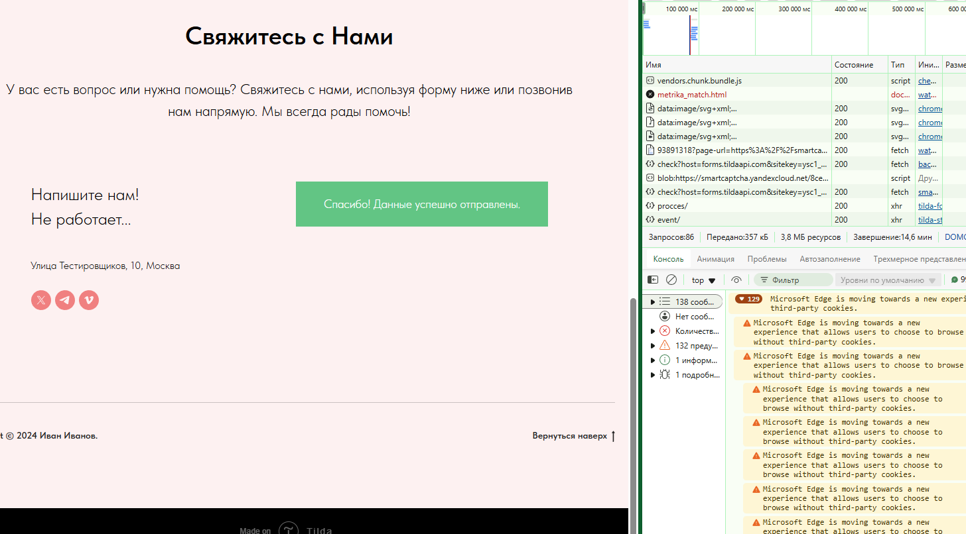 Бланк отправлен, появилось 129 ошибки. "Предупреждения" связаны с Cookies. Есть "Ошибка" связанная с микрофоном, "Предупреждение" о том, что медиа файлы могут быть заблокированны, "Ошибка" «Uncaught TypeError: Cannot read properties of null (reading „classList“)» возникает, когда пытаются получить доступ к свойству classList у нулевого значения (несуществующего элемента DOM) |  | LB-003BG-016

Тестирование адаптивности
Название Тест-кейса: Тестирование адаптивности через DevTools |  |  | Категории результатов:
Исполнитель: Рвачев Владислав |  |  | Тривиальная ошибка
 |  |  | Пройден успешно
Окружение Windows 11 Pro |  |  | Ошибка, завести баг-репорт.
Версия браузера: Microsoft Edge Версия 131.0.2903.112 |  |  | Сайт откроется в таком разрешении = Ok
Номер тест-кейса: | LB-004
Приоритет: | Средний
Заголовок. | Адаптивность
Предусловие | Открыт сайт https://rubikon-test-quest.tilda.ws/ Открыт DevTools и обновлена страница после его открытия. Включен эмулятор устройств. DevTools будет называться мной - консоль.
Шаги | Ожидаемый результат | Фактический результат | Место для фото. | Результат | Комментарий
1. Включить самую широкую доступную диагональ - 4к - 2560px И обновить страницу | Ok | Ok |  | Ok | Выглядит нормально, чуть мелковато, но симметрично. Смотрится локонично.
2. Включить диагональ - L - 1440px И обновить страницу | Ok | Ok |  | Ok
3. Включить диагональ - 1024px И обновить страницу | Ok | 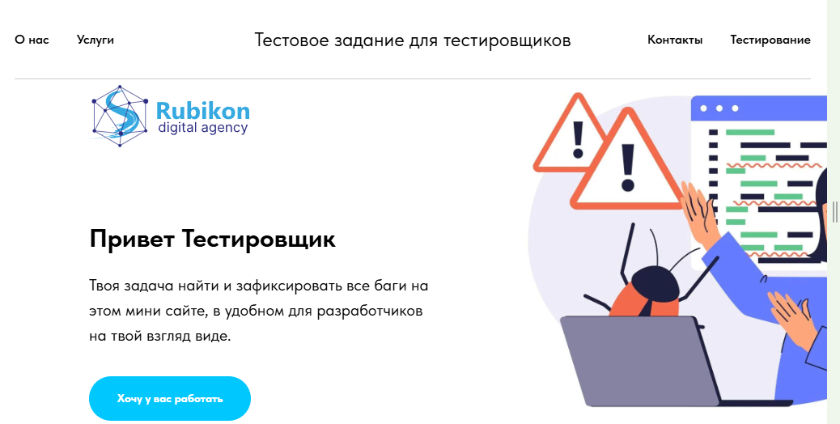 Ok, Картинка в верхней части сайта обрезана. |  | LB-004BG-017 | Картинка обрезана, в остальном все нормально. Можно попробовать поменять формат этой картинки.
4. Включить диагональ - 768px И обновить страницу | Ok | 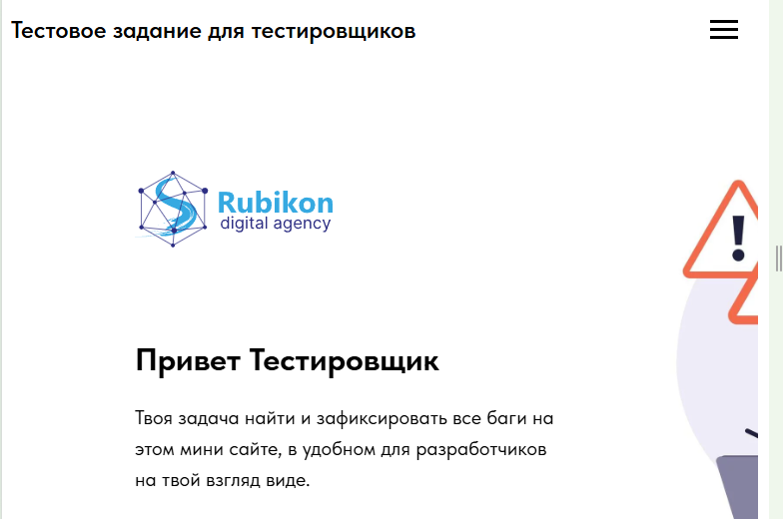 Ok, Картинка в верхней части сайта обрезана. |  | LB-004BG-018 | Верхняя строчка чуть-чуть заползает на выпадающее меню (бутерброд). С этого разрешения можно нажимать в любую часть шапки, что бы вызвать выпадающее меню.
5. Включить диагональ - 425px И обновить страницу | Ok | 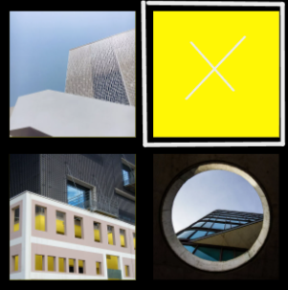 Ok, Картинка в верхней части сайта нормально отображается. Теперь вместо картинки в середине сайта появился желтый цвет. |  | LB-004BG-019 | Пропала картинка. Замечу, что когда обновляешь страницу в момент загрузки все кроме нижней правой картинка становятся желтыми, а нижняя правая черная. Возможно это связано с контрастными темами из предидущего Тест-кейса. (см. LB-003)
6. Включить диагональ - 375px И обновить страницу | Ok | Ok |  | Ok
7. Нажать на выпадающее меню в шапке сайта 8. Нажать кнопку "Тестирование". | Страница обновится | Страница обновится. Пустое место пропало, но шапка профиля укоротилась и появился ползунок, чтобы прочитать название. | 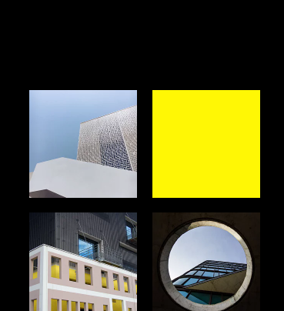 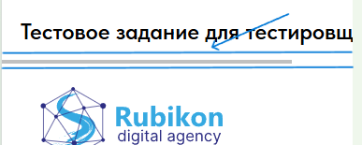 | Ok | Вернуться в предыдущее состояние нет возможности внутри сайта, только переключить эмулятор.
9. Включить диагональ - 320px И обновить страницу | Ok | Ok |  | Ok | Новых ошибок не обнаружено.

Кроссбраузерность и кроссплатфо
Название Тест-кейса: Кроссбраузерность и кроссплатформенность |  |  | Категории результатов:
Исполнитель: Рвачев Владислав |  |  | Тривиальная ошибка
 |  |  | Пройден успешно
Окружение: Windows 11 Pro версия: 23H2 Galaxy S24 Android 14 |  |  | Ошибка, завести баг-репорт.
Версия браузера: Opera One(версия: 116.0.5366.71) Google Chrome Версия 132.0.6834.160 (Официальная сборка), (64 бит)
Номер тест-кейса: | LB-005
Приоритет: | Средний
Заголовок. | Кроссбраузерность и кроссплатформенность
Предусловие | Открыт сайт https://rubikon-test-quest.tilda.ws/
Шаги | Ожидаемый результат | Фактический результат | Место для фото. | Результат | Комментарий
1. Пройти чек-лист https://drive.google.com/file/d/1UdKWTDjyJiuaQhcOcjzczCep4_9bkKWY/view?usp=sharing в браузере Opera One(версия: 116.0.5366.71). | Чек-лист пройден успешно. | Чек-лист пройден так же, как и в Microsoft Edge |  | Ok
2. Пройти тест-кейс LB-001 в браузере Opera One(версия: 116.0.5366.71) по шагам. | Тест-кейс пройден успешно. | Тест-кейс пройден так же, как и в Microsoft Edge |  | Ok
3. Пройти тест-кейс LB-002 в браузере Opera One(версия: 116.0.5366.71) по шагам. | Тест-кейс пройден успешно. | Тест-кейс пройден так же, как и в Microsoft Edge |  | Ok
4. Пройти тест-кейс LB-003 в браузере Opera One(версия: 116.0.5366.71) по шагам. | Тест-кейс пройден успешно. | 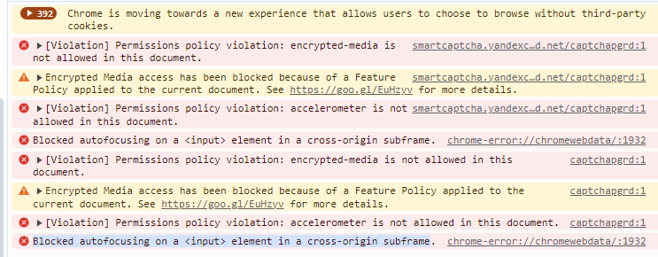 Тест-кейс пройден так же, как и в Microsoft Edge за исключением "Ошибки" Blocked autofocusing on a <input> element in a cross-origin subframe |  | LB-005BG-020 | Тут можно добавить: В случае с iDashboards проблема может быть связана с ошибкой в структуре Tomcat, которая не позволяет создавать файлы cookie для iDashboards. Заимствовано у "Нейро".
5. Пройти тест-кейс LB-004 в браузере Opera One(версия: 116.0.5366.71) по шагам. | Тест-кейс пройден успешно. | Тест-кейс пройден так же, как и в Microsoft Edge |  | Ok

6. Пройти чек-лист https://drive.google.com/file/d/1UdKWTDjyJiuaQhcOcjzczCep4_9bkKWY/view?usp=sharing в браузере Google Chrome Версия 132.0.6834.160 (Официальная сборка), (64 бит). | Чек-лист пройден успешно. | Чек-лист пройден так же, как и в Microsoft Edge |  | Ok
7. Пройти тест-кейс LB-001 в браузере Google Chrome Версия 132.0.6834.160 (Официальная сборка), (64 бит). | Тест-кейс пройден успешно. | Тест-кейс пройден так же, как и в Microsoft Edge |  | Ok
8. Пройти тест-кейс LB-002 в браузере Google Chrome Версия 132.0.6834.160 (Официальная сборка), (64 бит). | Тест-кейс пройден успешно. | Тест-кейс пройден так же, как и в Microsoft Edge |  | Ok
9. Пройти тест-кейс LB-003 в браузере Google Chrome Версия 132.0.6834.160 (Официальная сборка), (64 бит). | Тест-кейс пройден успешно. | 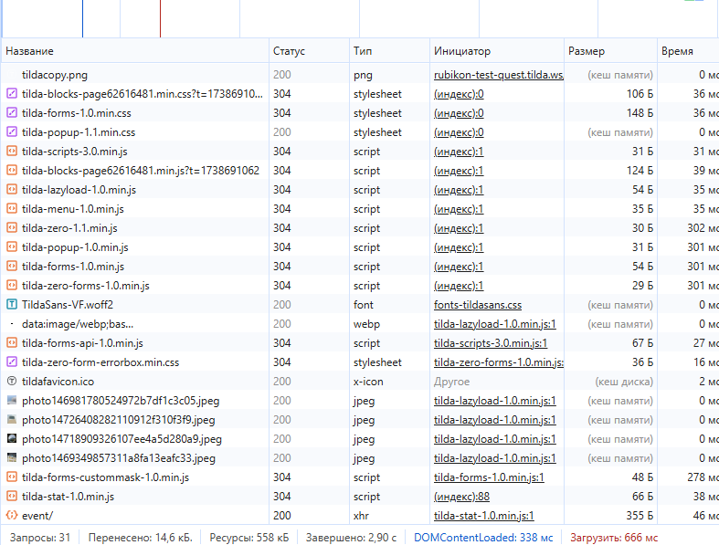 1 шаг тест-кейса выполнен с различиями. А именно примерно половина запросов выполнена с кодом 304. 2 шаг пройден, но уже с меньшим количеством запросов с кодом 304 (общий процент к каждому шагу ~30%) В остальном серьезных изменений не произошло. |  | Ok | Код 304 указывает, что нет необходимости повторно передавать запрошенные ресурсы. Это неявное перенаправление на кешированный ресурс. Это происходит, когда метод safe, например GET или HEAD запрос или когда запрос является условным и использует If-None-Match или If-Modified-Since.
10. Пройти тест-кейс LB-004 в браузере Google Chrome Версия 132.0.6834.160 (Официальная сборка), (64 бит). | Тест-кейс пройден успешно. | 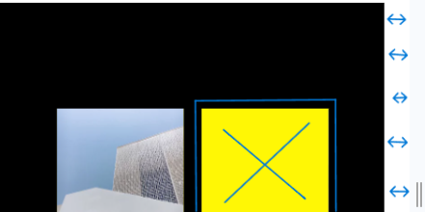 Тест-кейс пройден так же, как и в Microsoft Edge, за исключением 5-ого шага. Здесь появился зазор в правой части сайта, везде кроме шапки сайта. | 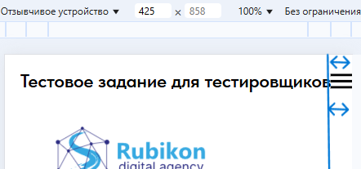 | LB-005BG-021 | На других брузерах это меню скрывается и появляется позунок, с помощью которого можно прокрутить в правую часть, в браузере Google Chrome Версия 132.0.6834.160 вся страница прокручивается вправо.

1. Пройти чек-лист https://drive.google.com/file/d/1UdKWTDjyJiuaQhcOcjzczCep4_9bkKWY/view?usp=sharing на Android 14 в брузере "Samsung Internet" версия: 27.0.0.79 | Чек-лист пройден успешно. | 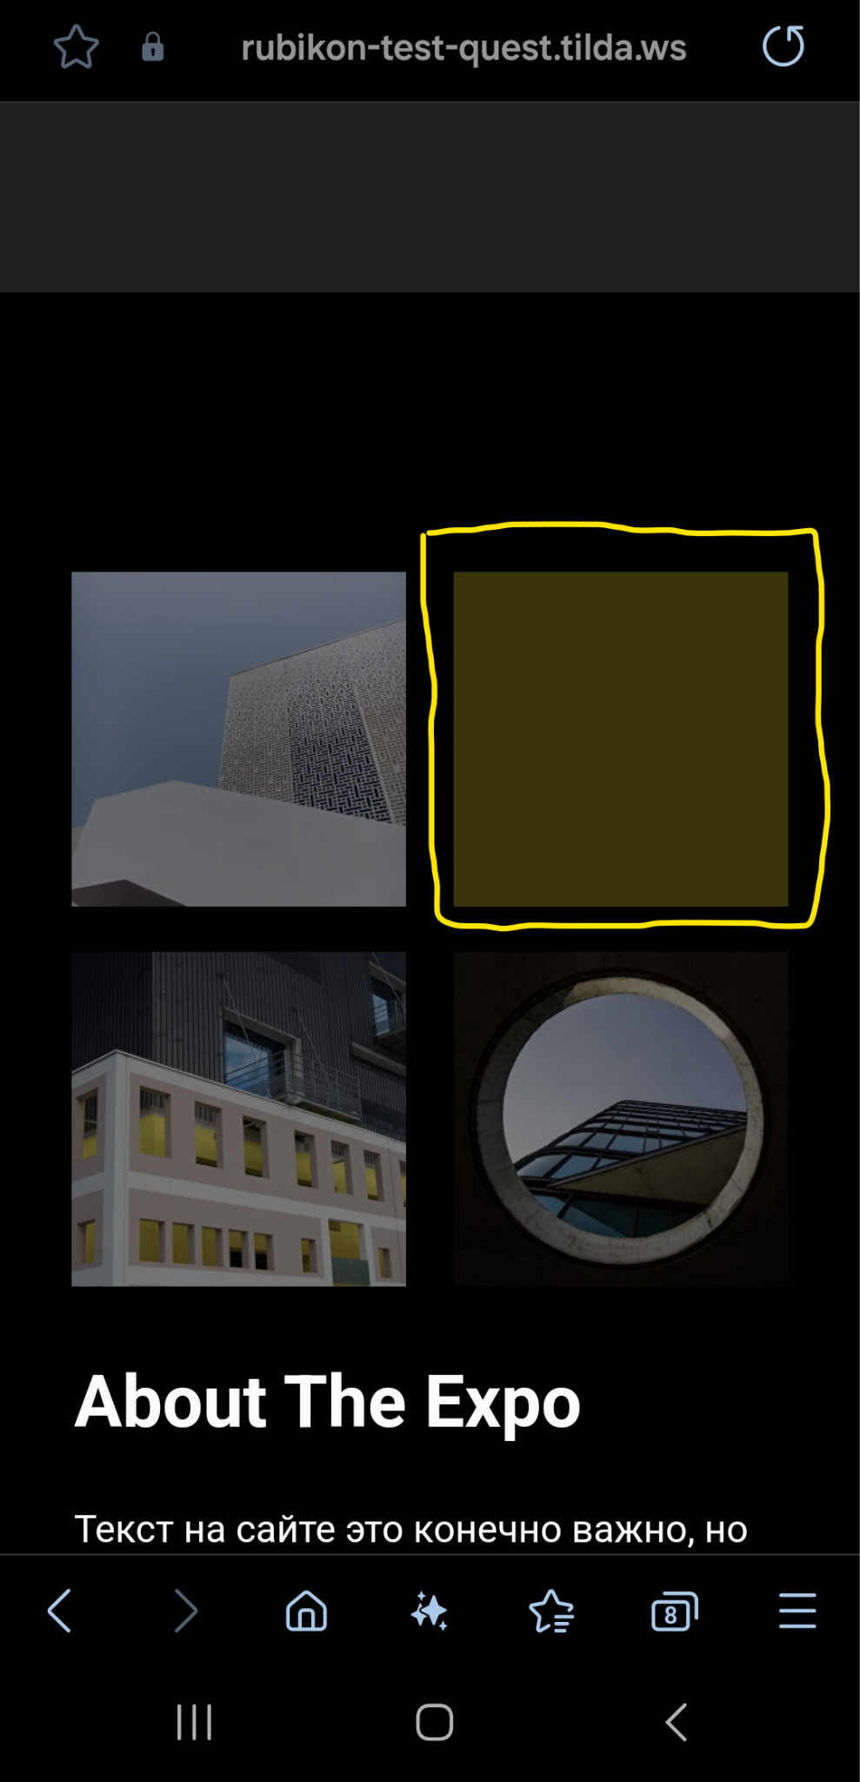 Чек-лист пройден так же, как и на Windows 11 pro. Исключение, это картинка, в середине сайта, которая перестает грузиться на диагонали в 425px (см LB-004, 5-ый шаг). |  | Ok
2. Пройти тест-кейс LB-001 на Android 14 в брузере "Samsung Internet" версия: 27.0.0.79 | Тест-кейс пройден успешно. | Тест-кейс пройден так же, как и на Windows 11 pro. |  | Ok
3. Пройти тест-кейс LB-002 на Android 14 в брузере "Samsung Internet" версия: 27.0.0.79 | Тест-кейс пройден успешно. | Тест-кейс пройден так же, как и на Windows 11 pro, за исключением 24-ого шага. Буфер обмена смартфона вмещает лишь 4618 символов. 24 шаг не пройден. |  | Ok
4. Пройти тест-кейс LB-003 на Android 14 в брузере "Samsung Internet" версия: 27.0.0.79 | - | На стандартном бруазере "Sumsung Internet" нет DevTools.

Баг-репорт
По умолчанию всегда открыт сайт https://rubikon-test-quest.tilda.ws/
Номер бага | Название | Критичность | Предусловие | Шаги | Результат | Комментарий/Фотография | Окружение
LB-001BG-001 | Смешанные языки | Medium | 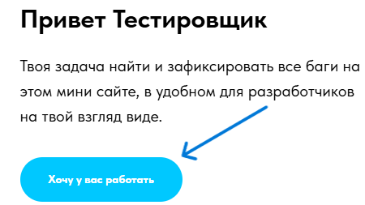 | 1. Нажать кнопку "Хочу у вас работать" | 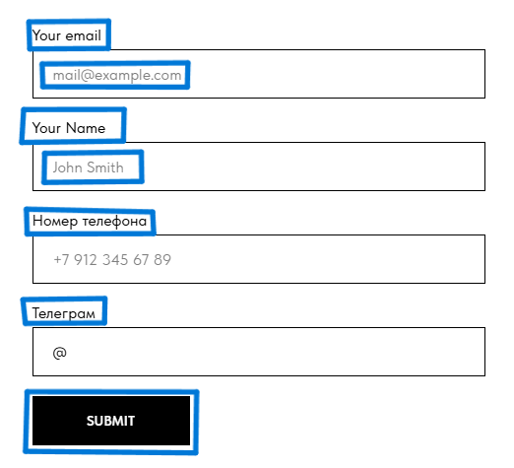 Два поля на английском, два поля на русском, и кнопка "Sumbit" на английском. Будет удобнее если приобразовать все в один язык, или сделать отдельную кнопку с переключением на разные языки, например РУС/АНГЛ. |  | Windows 11 Pro версия: 23H2 Microsoft Edge Версия 131.0.2903.112
LB-001BG-002 | Поле без возможности ввода | High | Открыта форма для заполнения бланка "Хочу у вас работать". | 1. Ввести валидный майл - qwerty123@mail.ru 2. Ввести валидное имя - Влад 3. Ввести валидный номер телефона - 89817024948 4. Ввести валидный телеграмм - @Mr_Brothers1 | Майл введен. Имя введено. Номер телефона введен. Телеграмм невведен | В строку ввода "Телеграмм" нельзя ввести данные. | Windows 11 Pro версия: 23H2 Microsoft Edge Версия 131.0.2903.112
LB-001BG-003 | Не показаны обязательные к заполнению поля | Low | Открыта форма для заполнения бланка "Хочу у вас работать". | 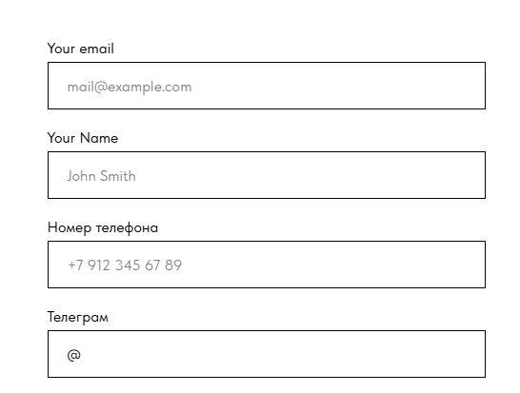 - |  | Не показаны обязательные к заполнению поля, для большей ясности можно поставить звездочку в названии строки котрая обязательна - это уже общепринятое понятие | Windows 11 Pro версия: 23H2 Microsoft Edge Версия 131.0.2903.112
LB-001BG-004 | Нет Базы Данных номеров телефонов | Medium | Открыта форма для заполнения бланка "Хочу у вас работать". | 1. Ввести валидный майл - qwerty123@mail.ru 2. Ввести имя на кириллице - Vlad 3. Ввести невалидный номер телефона - 88888888888 4. Нажать кнопку "Sumbit" | Форма успешно отправлена. | Форма пропускает такой номер телефона. Количество цифр номера телефона верное, но такого номера телефона не существует. | Windows 11 Pro версия: 23H2 Microsoft Edge Версия 131.0.2903.112
LB-001BG-005 | Неподходящая подсказка | Medium | Открыта форма для заполнения бланка "Хочу у вас работать". | 1. Ввести невалидный майл 11111111@11mail.ru 2. Ввести невалидное имя !!Влад!! 3. Ввести много цифр в номере телефона, например 14. 4. Нажать кнопку "Sybmit" | Появляется подсказка - "Укажите пожалуйста имя" | Если ошибка связанана с символами то лучше будет сделать подсказку - "Можно вводить только буквы". | Windows 11 Pro версия: 23H2 Microsoft Edge Версия 131.0.2903.112
LB-001BG-006 | Нет Базы Данных Email + BG-009 | Medium | Открыта форма для заполнения бланка "Хочу у вас работать". | 1. Ввести невалидный майл 11111111@11mail.ru 2. Ввести невалидное имя Влад 3. Ввести много цифр в номере телефона, например 14. 4. Нажать кнопку "Sybmit" | Форма успешно отправлена. | Форма пропускает такой Email, не смотря на то, что его не существует. | Windows 11 Pro версия: 23H2 Microsoft Edge Версия 131.0.2903.112
LB-001BG-007 | Нет стандартной границы полей ввода. | Medium | Открыта форма для заполнения бланка "Хочу у вас работать". | 1. Ввеcти майл более 321 символов - https://docs.google.com/document/d/1-zxkQ3BPdxaDLUFQTlEsAKcaSW3LpoeZpPzx2u3z4Zc/edit?tab=t.0 (Открыть, скопировать файл и вставить в поле майл) 2. Ввести имя более 1020 символов - https://docs.google.com/document/d/1KGKKcaC-7XQ46wm3w5yUC3gXBcEjNU0xQUqbR6Yt0xg/edit?tab=t.0 (Открыть, скопировать файл и вставить в поле майл) 3. Ввести номер телефона 16 символов - 8888978165465446 4. Нажать кнопку "Sybmit" 5. Ввеcти майл 70 символов - uryqweqweoyihuqruyioweyriuewyriuweyruiweryiweyriweuyriuweyrwui@mail.ru 6. Нажать кнопку "Sybmit". | 1. Майл слишком большой. 2. Уменьшить майл до 70 символов - майл успешно введен. 2. Форма успешно отправлена. | Количесвто сиволов в Email меньше допустимого (320 символов) можно ввести чуть больше чем 70 символов. Количество символов имени по стандарту не более 1019 символов. Количество символов в номере телефона не более 15 цифр, это требование рекомендации E.164. | Windows 11 Pro версия: 23H2 Microsoft Edge Версия 131.0.2903.112
LB-002BG-008 | Перепутанные названия полей ввода. | High | Проскролить страницу вниз до формы для заполнения. | 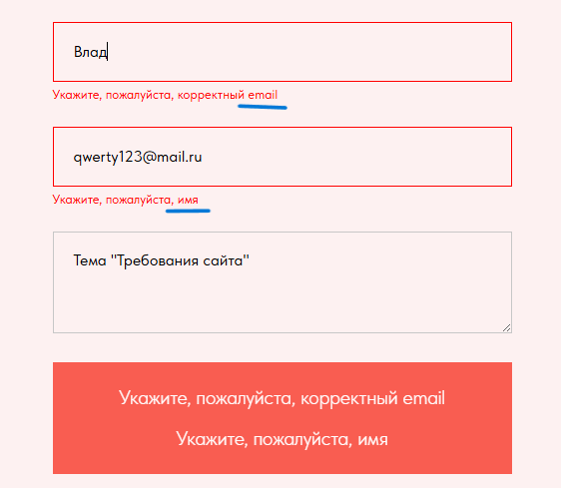 1. Ввести валидное имя - Влад 2. Ввсети валидный майл - qwerty123@mail.ru 3. Ввести комментарий - Тема "Требования сайта" 4. Нажать кнопку "Связаться." |  | Первое поле принимает валидный майл, второе поле принимает валидное имя. Нужно поменять местами названия полей. | Windows 11 Pro версия: 23H2 Microsoft Edge Версия 131.0.2903.112
LB-002BG-009 | Нет Базы Данных Email + BG-006 | Medium | Проскролить страницу вниз до формы для заполнения. | 1. Ввести невалидный майл - 11111111@11mail.ru 2. Ввести имя - Семён 3. Ввести комментарий - /*-+=-! 4. Нажать кнопку "Связаться" | Данные отправлены. | Форма пропускает такой Email, не смотря на то, что его не существует. | Windows 11 Pro версия: 23H2 Microsoft Edge Версия 131.0.2903.112
LB-002BG-010 | Лимит подсказок = 1 | Medium | Проскролить страницу вниз до формы для заполнения. | 1. Ввести комментарий более 8000 символов - https://docs.google.com/document/d/1DJkjmkvZk_4R7BAFR4IiHHeV0mlrOWUFUVNwaHijmJk/edit?usp=sharing (Открыть ссылку скопировать весь текст и вставить в поле комментарий) 2. Ввести имя в 1020 символов - https://docs.google.com/document/d/1KGKKcaC-7XQ46wm3w5yUC3gXBcEjNU0xQUqbR6Yt0xg/edit?usp=sharing (Открыть ссылку скопировать весь текст и вставить поле имя) 3. Ввести майл более 70 символов - uryqweqweoyihuqruyioweyriuewyriuweyruiweryiweyriweuyriuweyrwui@mail.ru 4. Нажать кнопку "Связаться" | Подсказка только по одному из полей, в данном случае "Комментарий" | В целом очень непонятная подсказка, введешь 3000 или 4000 разницы нет, форма примет и отправит данные. | Windows 11 Pro версия: 23H2 Microsoft Edge Версия 131.0.2903.112
LB-002BG-011 | Ложная подсказка. | Medium | Проскролить страницу вниз до формы для заполнения. Ввести валидные данные в первое и второе поле. | 1. Ввести комментарий ровно 4001 символов https://docs.google.com/document/d/1auGG9HcFZt-WuvHK8rrsOUvinkMDOlhDiUw7J0wS_rA/edit?usp=sharing (Открыть ссылку скопировать весь текст вставить в комментарий и добавить один символ на русской раскладке, например " ф " ). 2. Нажать кнопку "Связаться". |  Данные отправлены. |  | Windows 11 Pro версия: 23H2 Microsoft Edge Версия 131.0.2903.112
LB-002BG-012 | Отсутствие обязательных полей ввода. | Medium | Проскролить страницу вниз до формы для заполнения. | 1. Ввести в поле комментарий - Тема: "Требования сайта" И нажать кнопку "Связаться". 2.Ввести во второй строке имя - Влад и нажать кнопку "Связаться". | Данные отправляются. |  | Windows 11 Pro версия: 23H2 Microsoft Edge Версия 131.0.2903.112
LB-003BG-013 | Ошибка в DevTools с меткой "Безопастность". | Low | Открыт DevTools и обновлена страница после его открытия. | 1. В нижней части DevTools нажать вкладку "Проблемы". 2. Нажать на "Безопастность" | Откроются выпадающие строки с ошибками или предупреждениями. | Данная ошибка: x-content-type-options требует, чтобы все ресурсы обслуживались с заголовком ответа HTTP.X-Content-Type-Options: nosniff | Windows 11 Pro версия: 23H2 Microsoft Edge Версия 131.0.2903.112
LB-003BG-014 | Ошибка в DevTools с меткой "Производительность". | Low | Открыт DevTools и обновлена страница после его открытия. | 1. В нижней части DevTools нажать вкладку "Проблемы". 2. Нажать на "Производительность". | Откроются выпадающие строки с ошибками или предупреждениями. | Данная ошибка: http-cache проверяет, что страница и все ее ресурсы следуют хорошей, устойчивой стратегии кэширования. Правильная стратегия кэширования может помочь повысить производительность сайта за счет: 1.Более короткого времени загрузки 2.Уменьшенной пропускной способностью 3.Снижениях затрат на сервер 4.Предсказуемое поведение в разных браузерах 5.В настоящее время около ~50% ресурсов в Интернете не могут быть кэшированы из-за их конфигураций. | Windows 11 Pro версия: 23H2 Microsoft Edge Версия 131.0.2903.112
LB-003BG-015 | Большое количество предупреждений и ошибок после отправки бланка. | Low | Открыт DevTools и обновлена страница после его открытия. | 1. Отправить бланк "Хочу у вас работать" с заполненным полем номера телефона - 89817024948 и наблюдать за консолью. | Бланк отправлен, появилось 62 ошибки. "Предупреждения" связаны с Cookies. Есть "Ошибка" связанная с микрофоном, "Предупреждение" о том, что медиа файлы могут быть заблокированны, "Ошибка" «Uncaught TypeError: Cannot read properties of null (reading „classList“)» возникает, когда пытаются получить доступ к свойству classList у нулевого значения (несуществующего элемента DOM) | Прекращение поддержки сторонних файлов cookie в Microsoft Edge? Компания Google Chrome объявила о планах отказаться от сторонних файлов cookie. Поскольку Edge использует Chromium, будут ли сторонние файлы cookie также устаревшими в Edge? Если да, то есть ли временная шкала? Будет ли проводиться пробная версия устаревания, на которую мы сможем зарегистрироваться, чтобы продолжить использование сторонних файлов cookie в течение определенного периода времени? Взято с сайта https://techcommunity.microsoft.com/discussions/edgeinsiderdiscussions/microsoft-edge-third-party-cookie-deprecation/4002535 | Windows 11 Pro версия: 23H2 Microsoft Edge Версия 131.0.2903.112
LB-003BG-016 | Большое количество предупреждений и ошибок после отправки бланка. | Low | Открыт DevTools и обновлена страница после его открытия. | 1. Отправить бланк "Свяжитесь с нами" с заполненным полем майла - qwerty123@mail.ru и наблюдать за консолью. | Бланк отправлен, появилось 129 ошибки. | "Предупреждения" связаны с Cookies. Есть "Ошибка" связанная с микрофоном, "Предупреждение" о том, что медиа файлы могут быть заблокированны, "Ошибка" «Uncaught TypeError: Cannot read properties of null (reading „classList“)» возникает, когда пытаются получить доступ к свойству classList у нулевого значения (несуществующего элемента DOM) | Windows 11 Pro версия: 23H2 Microsoft Edge Версия 131.0.2903.112
LB-004BG-017 | Обрезаная картинка. | Low | Открыт DevTools и обновлена страница после его открытия. Включен эмулятор устройств. | 1. Включить диагональ - 1024px 2. И обновить страницу | 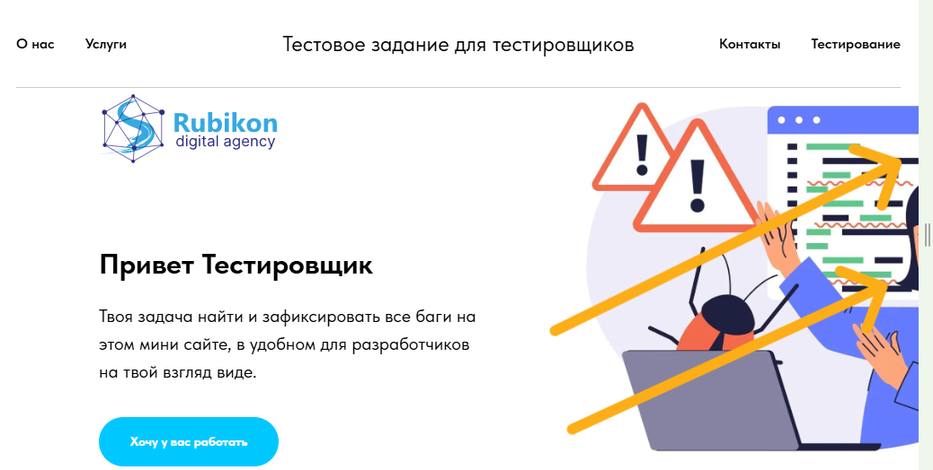 Сайт откроется в таком разрешении. Картинка в верхней части сайта обрезана. |  | Windows 11 Pro версия: 23H2 Microsoft Edge Версия 131.0.2903.112
LB-004BG-018 | Обрезаная картинка. | Low | Открыт DevTools и обновлена страница после его открытия. Включен эмулятор устройств. | 1. Включить диагональ - 768px И обновить страницу | Сайт откроется в таком разрешении. Картинка в верхней части сайта обрезана. |  | Windows 11 Pro версия: 23H2 Microsoft Edge Версия 131.0.2903.112
LB-004BG-019 | Отсутсвует картинка. | High | Открыт DevTools и обновлена страница после его открытия. Включен эмулятор устройств. | 1. Включить диагональ - 425px И обновить страницу | Сайт откроется в таком разрешении. Картинка в середине сайта исчезла, вместо нее появился желтый цвет. | Пропала картинка. Замечу, что когда обновляешь страницу в момент загрузки все кроме нижней правой картинка становятся желтыми, а нижняя правая черная. Возможно это связано с контрастными темами из предидущего Тест-кейса. (см. LB-003) | Windows 11 Pro версия: 23H2 Microsoft Edge Версия 131.0.2903.112
LB-005BG-020 | В DevTools большее количество ошибок в сравнении с Microsoft Edge. | Low | Открыт сайт https://rubikon-test-quest.tilda.ws/ в Opera One(версия: 116.0.5366.71) | 1. Пройти тест-кейс LB-003 в браузере Opera One(версия: 116.0.5366.71) по шагам. | Тест-кейс пройден так же, как и в Microsoft Edge за исключением "Ошибки" Blocked autofocusing on a <input> element in a cross-origin subframe | Тут можно добавить: В случае с iDashboards проблема может быть связана с ошибкой в структуре Tomcat, которая не позволяет создавать файлы cookie для iDashboards. | Windows 11 Pro версия: 23H2 Opera One(версия: 116.0.5366.71)
LB-005BG-021 | Верстка. Пустое пространство (зазор) | Medium | Открыт сайт https://rubikon-test-quest.tilda.ws/ в Google Chrome Версия 132.0.6834.160 (Официальная сборка), (64 бит). | 1. Пройти тест-кейс LB-004 в браузере Google Chrome Версия 132.0.6834.160 (Официальная сборка), (64 бит). | Тест-кейс пройден так же, как и в Microsoft Edge, за исключением 5-ого шага. Здесь появился зазор в правой части сайта, везде кроме шапки сайта. |  | Windows 11 Pro версия: 23H2 Google Chrome Версия 132.0.6834.160 (Официальная сборка), (64 бит).
Check-01BG-022 | Заголовок темы на английском языке. | Low |  | 1. Нажать кнопку “О нас” | 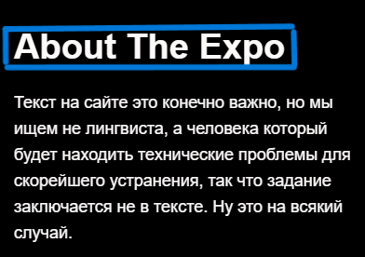 Сайт проматывает до раздела “О нас”. | Название этого раздела на странице написано по английский – “About The Expo”, зачем, если большая часть сайта написана на русском. | Windows 11 Pro версия: 23H2 Microsoft Edge Версия 131.0.2903.112
Check-01BG-023 | Кнопка "Услуги" обновляет страницу. | Medium |  | 1.Нажать кнопку “Услуги”. | Сайт обновляется. | Основная услуга тут начинается с “Привет тестировщик”, но если сравнить функцию первой кнопки (О нас) которая “проматывает” страницу, а вторая (Услуги) обновляет, то это не правильно. | Windows 11 Pro версия: 23H2 Microsoft Edge Версия 131.0.2903.112
Check-01BG-024 | Кнопка "Контакты" обновляет страницу. | Medium |  | 1. Нажать кнопку “Контакты”. | Сайт обновляется. | Происходит обновление страницы, нет пути от этой кнопки до подвала сайта. | Windows 11 Pro версия: 23H2 Microsoft Edge Версия 131.0.2903.112
Check-01BG-025 | Кнопка "Тестирование" обновляет страницу. | Medium |  | 1. Нажать кнопку “Тестирование”. | Сайт обновляется. | Происходит обновление страницы, эта кнопка никуда не ведет, лишь обновляет страницу. | Windows 11 Pro версия: 23H2 Microsoft Edge Версия 131.0.2903.112
Check-01BG-026 | Нет кнопки. | High |  | 1. Нажать кнопку “Логотип”. | Ничего не происходит. | Хочу добавить, что обычно логотип находится в заголовке сайта, то есть в шапке, но здесь он находится под ней. | Windows 11 Pro версия: 23H2 Microsoft Edge Версия 131.0.2903.112
Check-01BG-027 | Ссылка на тот же сайт в разделе "Для связи с нами". | Medium |  | 1. Нажать кнопку “Х” (три сайта для связи внизу сайта). | Откроется новое окно этого же сайта (https://rubikon-test-quest.tilda.ws ). | Ссылка на тот же сайт, в разделе "Для связи с нами". | Windows 11 Pro версия: 23H2 Microsoft Edge Версия 131.0.2903.112
Check-01BG-028 | Нет кнопки. | High |  | 1. Нажать кнопку “Телеграмм”. | Ничего не происходит. | Нет открытой ссылки. Это просто картинка. | Windows 11 Pro версия: 23H2 Microsoft Edge Версия 131.0.2903.112
Check-01BG-029 | Ссылка на тот же сайт в разделе "Для связи с нами". | Medium |  | 1. Нажать кнопку “V”. | Откроется новое окно этого же сайта (https://rubikon-test-quest.tilda.ws ). | Ссылка на тот же сайт, в разделе "Для связи с нами". | Windows 11 Pro версия: 23H2 Microsoft Edge Версия 131.0.2903.112
Check-01BG-030 | Макет кнопки меньше кнопки. | Medium |  | 1. Нажать кнопку “Связаться”. 2. Нажать кнопку “Ни одно поле не заполнено.” Навести курсор прямо на текст. |  | Текст “Ни одно поле не заполнено.” помещен в большой красный прямоугольник, кнопка работает, но макет не доходит до границ прямоугольника, а вот анимации смены курсора на прямоугольнике нет. Курсор меняется когда наводишь на текст. Синим выделена вся работающая часть, черным выделена чать которая меняет курсор при наведении. | Windows 11 Pro версия: 23H2 Microsoft Edge Версия 131.0.2903.112

